Arkusz1
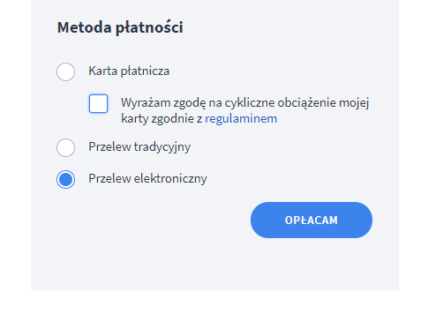
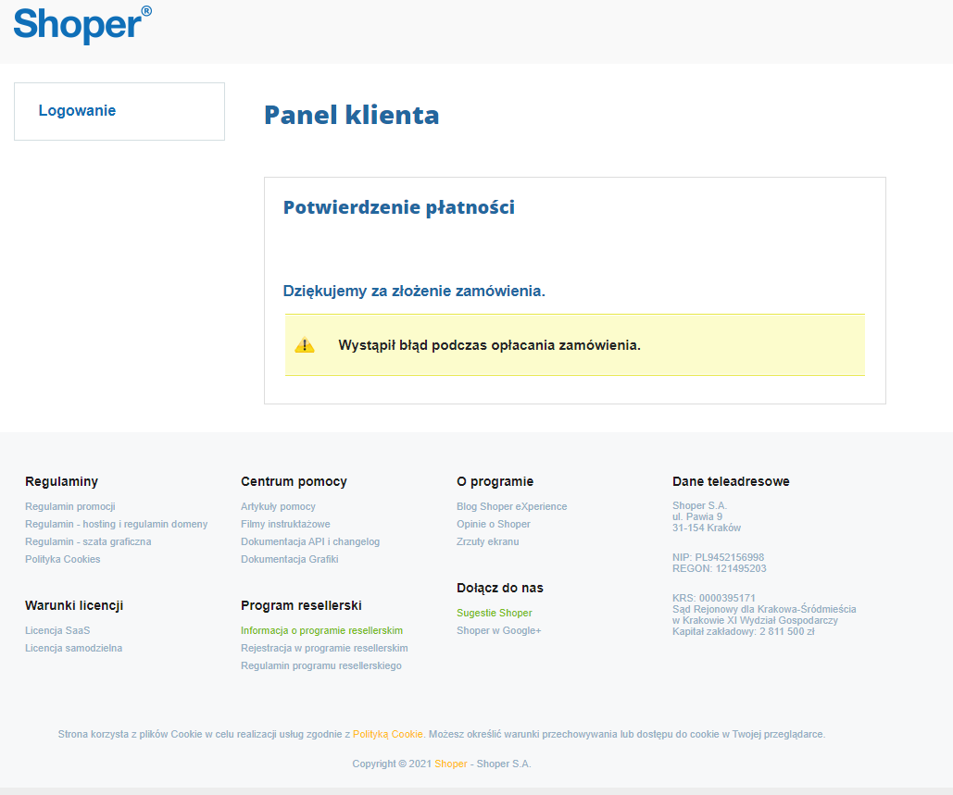
Bug ID
Tester | Lena Podsadna
Date | 13.05.2022, 14.05.2022
Title | Payment for shop on Shoper
Bug description
URL | https://sklep199778.shoparena.pl/admin/dashboard
Summary | The page where should be open paynemt window PayU and choozing a bank showing massage "Wystąpił błąd pod czas opłacania zamówienia"
Screenshot
Platform | Windows 10
Browser | Opera wersion 85.0.4341.75 Google Chrome wersion 101.0.4951.54
Administrative
Assignet to | Tech support Shoper
Assignet at | 2022-05-13
Preority | High
Severity | Critical
Step-by-step description "uaktualnij do pełnej wersji"- "Przelew elektroniczny" - ''Opłacam'- "Wystąpił bląd pod czas opłacania zamówienia"
Result should Paymament page PayU and window choosing banks icons
Result is "Wystąpił bląd pod czas opłacania zamówienia"

